Results
...
A4 | A5 | I_index | R_index | TOCcorr
3.6 | 0.9 | 1.00 | 0.13 | 53.1
5.9 | 50.4 | 1.01 | 0.65 | 85.2 | I et R sont calculés à partir de A1, A2, A3, A4 et A5
6.3 | 56.1 | 0.84 | 0.74 | 84.4
6.4 | 58.2 | 0.53 | 0.86 | 85.0 | surface intégrées sur les thermogrammes en mg/gsample
8.0 | 68.9 | 0.48 | 0.88 | 84.9
4.5 | 1.1 | 0.98 | 0.15 | 56.6 | paramétres calculés à partire des surface intégrées S1, S2, S3, …
4.1 | 1.0 | 0.97 | 0.14 | 55.7
5.1 | 1.3 | 0.92 | 0.17 | 49.5
12.4 | 2.1 | 0.54 | 0.34 | 46.4
12.4 | 1.7 | 0.50 | 0.35 | 45.2
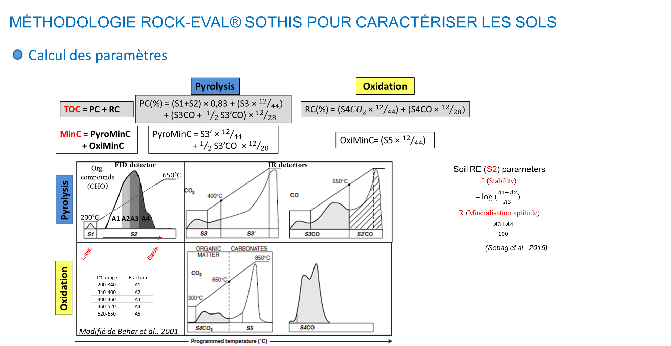
13.0 | 2.0 | 0.52 | 0.35 | 44.0
13.1 | 2.2 | 0.47 | 0.37 | 44.1
12.360747114 | 2.1455685124 | 0.54240069595 | 0.33567077404 | 39.8
12.375071813 | 1.7493941623 | 0.50374212492 | 0.34627809562 | 41.6
13.048281916 | 2.023044569 | 0.51694907052 | 0.349593799 | 41.3
13.12000576 | 2.1555236585 | 0.46528588196 | 0.36951692001 | 40.5
11.785337122 | 1.1244484873 | 0.53070415324 | 0.32773457894 | 32.5
10.547328335 | 1.162271016 | 0.54526536945 | 0.31287649465 | 32.1
11.572021598 | 1.3002562956 | 0.53539847529 | 0.32697034951 | 33.5
12.406396267 | 1.0755379119 | 0.49734315962 | 0.34505410972 | 34.8
12.446507934 | 2.5251640973 | 0.59920450555 | 0.32080649694 | 37.8
12.418523169 | 2.2022390809 | 0.60036815966 | 0.31801515345 | 36.3
12.793616863 | 2.3689179473 | 0.58016228108 | 0.32933392955 | 35.6
11.847370854 | 2.1678350696 | 0.62452300226 | 0.30770847296 | 36.9
10.617285876 | 1.7247813457 | 0.65511148586 | 0.28222934404 | 42.4
11.481153879 | 1.9749464249 | 0.63427534271 | 0.2989047037 | 42.6
11.016881026 | 1.7607905419 | 0.6503282174 | 0.28787447261 | 43.3
10.968654778 | 1.7722139464 | 0.64464680846 | 0.28998775537 | 42.1
8.2682277376 | 2.9888407292 | 0.7607297342 | 0.24378776251 | 43.6
8.0575295352 | 2.7633015672 | 0.76541797753 | 0.23885917888 | 43.2
8.1535096879 | 2.7325566338 | 0.77495209581 | 0.23705392959 | 42.1
8.6835232062 | 3.2487100565 | 0.72582879991 | 0.25876037565 | 41.2
4.973154039 | 3.0574159305 | 0.95648223173 | 0.1718593407 | 41.5
5.960685213 | 3.1749068129 | 0.88127631848 | 0.19692999732 | 38.2
4.6882586307 | 3.3377486133 | 0.9648315749 | 0.17026038351 | 41.6
6.0201200685 | 3.2596449037 | 0.85770507502 | 0.20336790703 | 49.9
4.8824251334 | 2.6984344698 | 1.0276536821 | 0.15532141645 | 42.2
4.8162029837 | 2.5374332508 | 1.0274092019 | 0.15310021495 | 41.5
4.7129782267 | 2.5912326149 | 1.0257381183 | 0.15476828346 | 41.8
4.7785826456 | 2.5695068822 | 1.0092400664 | 0.16026872367 | 41.8
4.3526052223 | 2.2043673208 | 1.048224029 | 0.14424937946 | 39.3
4.6273317435 | 2.2896162428 | 1.0125456383 | 0.15326857603 | 39.2
4.4624560522 | 2.1832614447 | 1.038496565 | 0.14625751709 | 39.2
4.290248609 | 2.2361902758 | 1.0310194452 | 0.14632086005 | 39.6
8.7057516471 | 3.4610078223 | 0.75396902968 | 0.25393160361 | 42.8
8.067543599 | 3.0159029595 | 0.74447569242 | 0.24939545758 | 43.9
8.307518856 | 3.3495898261 | 0.710933593 | 0.27341483491 | 42.7
8.8494100803 | 3.6188219896 | 0.72245303255 | 0.27186910991 | 45.9
11.818134445 | 2.725339586 | 0.51553337288 | 0.34608368419 | 47.6
12.767830543 | 3.0183857186 | 0.51383509839 | 0.35642417933 | 47.6
11.913406755 | 2.8891716158 | 0.53689121352 | 0.3407019575 | 47.4
12.338745072 | 2.897821347 | 0.52713903157 | 0.34746786872 | 47.4
8.6988945153 | 3.9040565 | 0.79276200104 | 0.24736651699 | 42.5
9.0058101894 | 4.37016157 | 0.76533125852 | 0.26161496989 | 41.3
9.5395605316 | 4.5044290292 | 0.73636436798 | 0.27522790332 | 41.4
8.5546756069 | 3.6214848183 | 0.73806735711 | 0.25853618468 | 40.9
4.1233781983 | 2.3029567672 | 1.0691173355 | 0.13803512937 | 42.4
3.9793482509 | 2.308879823 | 1.0760810075 | 0.13641398816 | 41.9
4.0085508511 | 2.3647881961 | 1.0622403238 | 0.14291852785 | 43.1
3.9294211801 | 2.2794400253 | 1.0518728414 | 0.14318093868 | 42.7
5.6728017043 | 3.6538957895 | 0.93233073504 | 0.18871017006 | 41.2
7.7138550693 | 4.4143080331 | 0.81487367095 | 0.23844114619 | 42.3
6.9063127342 | 3.9235829106 | 0.84023557261 | 0.22300389305 | 42.2
...

